Enunciado actividad
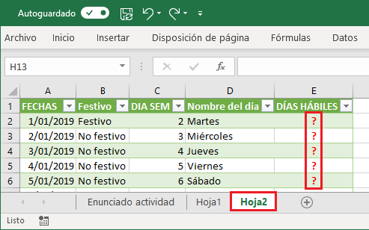
Módulo IV: Excel Avanzado II - Power Pivot, Power Query y Power View
Solución integral en Power Query y la función SI condicional.

Actividad práctica
1) A partir de las consultas qry_FECHAS y qry_DIAS, obtenidos de las tablas tbl_FECHAS y tbl_DIAS de la Hoja1 ...

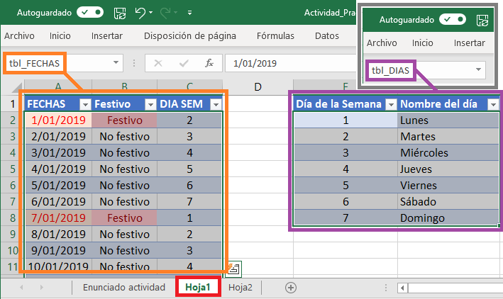

... combine dichas consultas en Power Query y transfórme dicha combinación hasta obtener la siguiente consulta...

… asígnele el nombre qry_FECHAS_DIAS ...
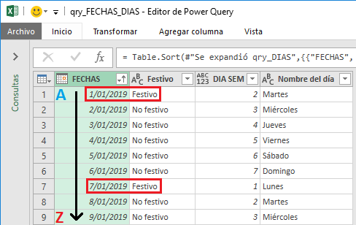

2) A la consulta anterior, agréguele la siguiente Columna condicional y llámela DÍAS HÁBILES ...

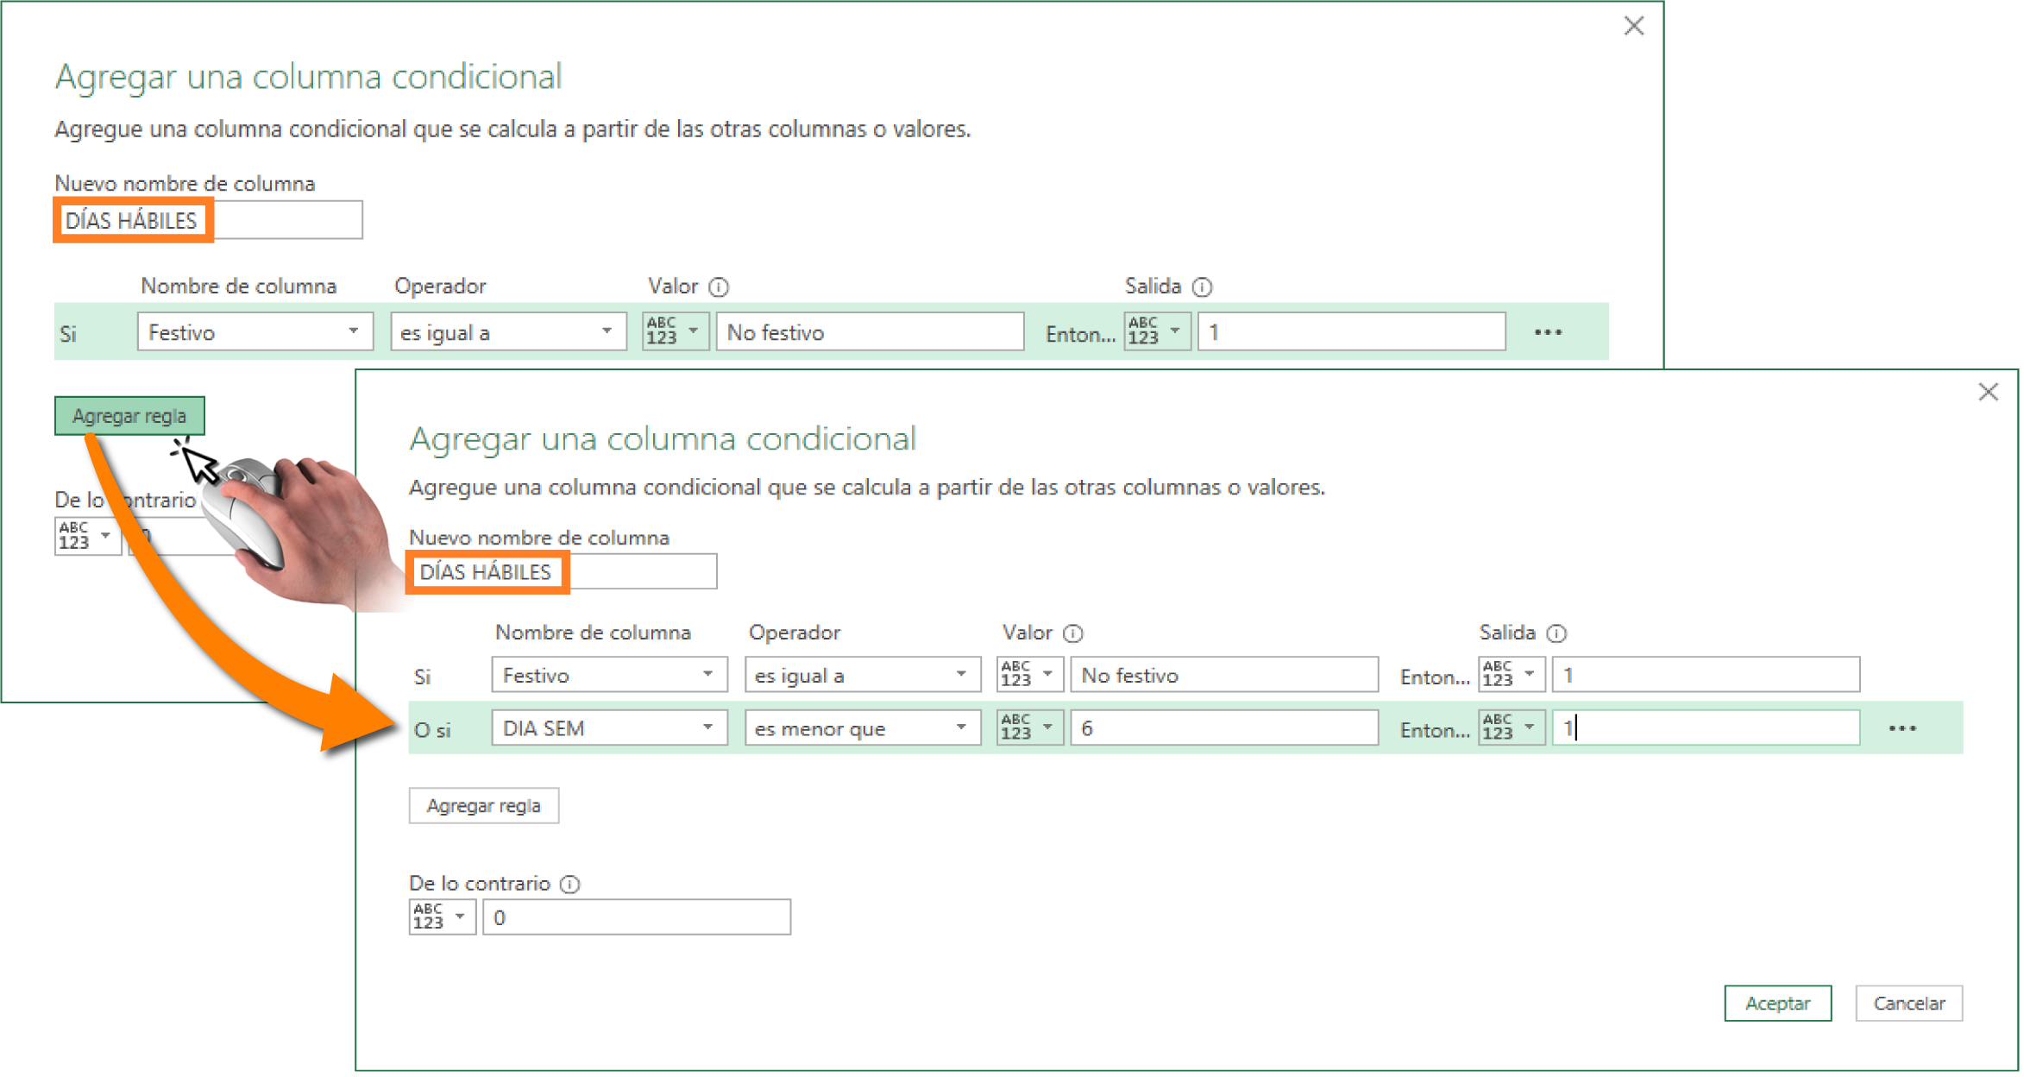

3) Cargue en la Hoja2, los datos de la consulta qry_FECHAS_DIAS y responda las preguntas de la plataforma ...

